仕様概要
ONEsLOGI Cloud / WMS |  |  |  |  | パッケージ仕様書 |  | 業務ＩＤ |  |  | inventory |  | 機能ＩＤ | StockDiffList |  |  |  | 作者 | ベ | 作成日 | 2023-10-02 |  |  |  |  | 確 認 |  |  |  | 2024/5/16 哈 機能ID追加
 |  |  |  |  | 仕様概要 |  | 業務名称 |  |  | 棚卸管理 |  | 機能名称 | 在庫差異確認表 |  |  |  | 更新者 | 哈 | 更新日 | 2024-05-16 |  |  |  |  | Ｉ | 区 | 机 | 機
 |  |  |  |  |  |  |  |  |  |  |  |  |  |  |  |  |  |  |  |  |  |  |  |  | Ｄ | 分 | 上 | 械
 | １．機能概要

 |  | ・在庫差異確認表を発行する。

 |  | 利用者（Who） |  |  |  | 棚卸担当者 |  |  |  |  | 利用タイミング（When） |  |  | 期末棚卸時 |  | 利用場所（Where） | 事務所
 |  | 利用目的（Why） |  |  |  | ・管理者PC画面で棚卸数を入力した履歴を確認する
 |  |  | 利用方法（How） |  |  | ・【棚卸関連リスト発行】画面より発行を指示 |  |  |  |  |  |  |  |  |  |  |  |  |  |  |  |  |  |  |  |  |  |  | 2024/5/16 哈 画面名変更
 |  |  | 処理内容（What） |  |  | ・棚卸担当者が発行条件に従い棚卸差異のある棚卸実績を出力する
 |  |  | 処理前提／補足等 |  |  | －
 |  |  | 使用ボタン等 |  |  | －
 |  | 出力順 |  |  |  | ・センタCD ＞ 入力者CD ＞ ロケーションマスタ.ピッキング順序 ＞ ロケーションCD ＞ 商品ＣＤ ＞ 期限日 ＞ 製造日 |  |  |  |  |  |  |  |  |  |  |  |  |  |  |  |  |  |  | 1-001 | N |  | OK | 2023/10/2 ベ 製造日を追加する
 |  | 出力順(DB項目名) |  |  |  | ・センタマスタ.センタCD ＞ 棚卸ボディ.棚卸変更担当者ID ＞ ロケーションマスタ.ピッキング順序 ＞ ロケーションマスタ.ロケーションCD ＞ 商品マスタ.商品CD ＞ 棚卸ボディ.期限日 ＞ 棚卸ボディ.製造日 |  |  |  |  |  |  |  |  |  |  |  |  |  |  |  |  |  |  | 1-002 | N |  | OK | 2024/5/16 哈 出力順(DB項目名) 追加
 |  | 改ページ条件 |  |  |  | ・センタCD ＞ 入力者CD |  |  |  |  |  |  |  |  |  |  |  |  |  |  |  |  |  |  | 1-003 | N |  | OK
 |  | 改ページ条件(DB項目名) |  |  |  | ・センタマスタ.センタCD ＞ 棚卸ボディ.棚卸変更担当者ID |  |  |  |  |  |  |  |  |  |  |  |  |  |  |  |  |  |  | 1-004 | N |  | OK | 2024/5/16 哈 改ページ条件(DB項目名) 追加
 |  | 出力可能明細数 |  |  |  | ８明細 |  | ⇐ | ※明細制御不可
 |  | 用紙 |  |  |  | Ａ４縦 |  |  |  |  |  |  |  |  |  |  |  |  |  |  |  |  |  |  | 1-005 | N |  | OK

 | ２．帳票イメージ |  |  |  |  |  |  |  |  |  |  |  |  |  |  |  |  |  |  |  |  |  |  |  |  |  |  |  | 2024/2/7 べ 指摘内容反映

 |  | ■基本イメージ
 |  |  |  |  |  |  |  |  |  |  |  |  |  |  |  |  |  |  |  |  |  |  |  |  |  |  |  |  | 2024/2/2 べ 指摘内容反映
 |  |  |  |  |  |  |  |  |  |  |  |  |  |  |  |  |  |  |  |  |  |  |  |  | 1-006 | N |  | OK
 |  |  |  |  |  |  |  |  |  |  |  |  |  |  |  |  |  |  |  |  |  |  |  |  |  |  |  |  | 2023/12/19 大澤 項目番号を追加
 |  |  |  |  |  |  |  |  |  |  |  |  |  |  |  |  |  |  |  |  | PCL件数
 |  |  |  |  |  |  |  |  |  |  |  |  |  |  |  |  |  |  |  |  | 区分
 |  |  |  |  |  |  |  |  |  |  |  |  |  |  |  |  |  |  |  |  |  |  |  | 正常(N) | 6
 |  |  |  |  |  |  |  |  |  |  |  |  |  |  |  |  |  |  |  |  |  |  |  | 異常(E) | 0
 |  |  |  |  |  |  |  |  |  |  |  |  |  |  |  |  |  |  |  |  |  |  |  | 境界(L) | 0
 |  |  |  |  |  |  |  |  |  |  |  |  |  |  |  |  |  |  |  |  |  |  |  | I/F(I) | 0
 |  |  |  |  |  |  |  |  |  |  |  |  |  |  |  |  |  |  |  |  |  |  | 計 |  | 6

 |  |  | ■補足 販売組織/ユーザーの表示パターン
 |  |  |  | 1.通常の場合は「空」

 |  |  |  | 2.店販社預り品の場合は「販売組織」のみ表示

 |  |  |  | 3.ユーザ預り品の場合は「販売組織/ユーザー」表示

 |  | ■補足．帳票イメージ（変更前）



 |  | ・最大桁数イメージ

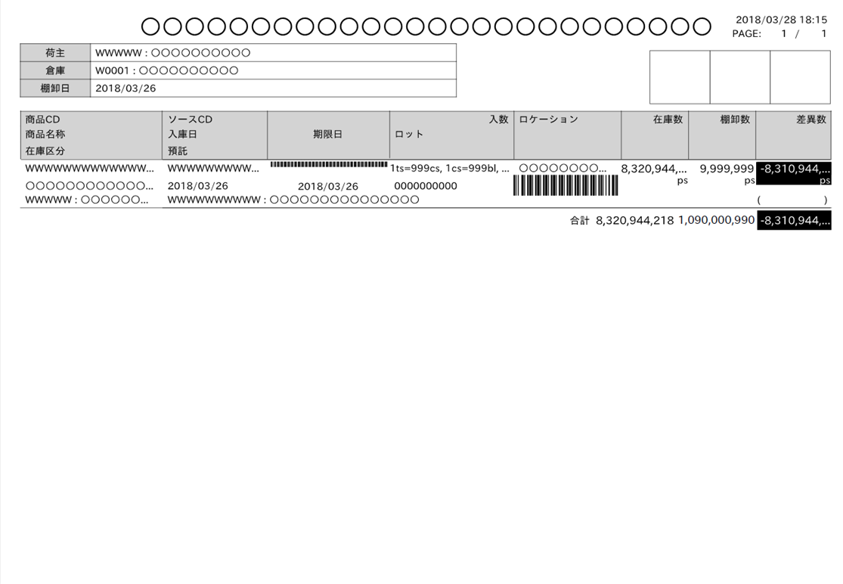

最大桁・最大行、改ページのイメージは、
PGのフェーズで作成

 |  | ・最大行数イメージ

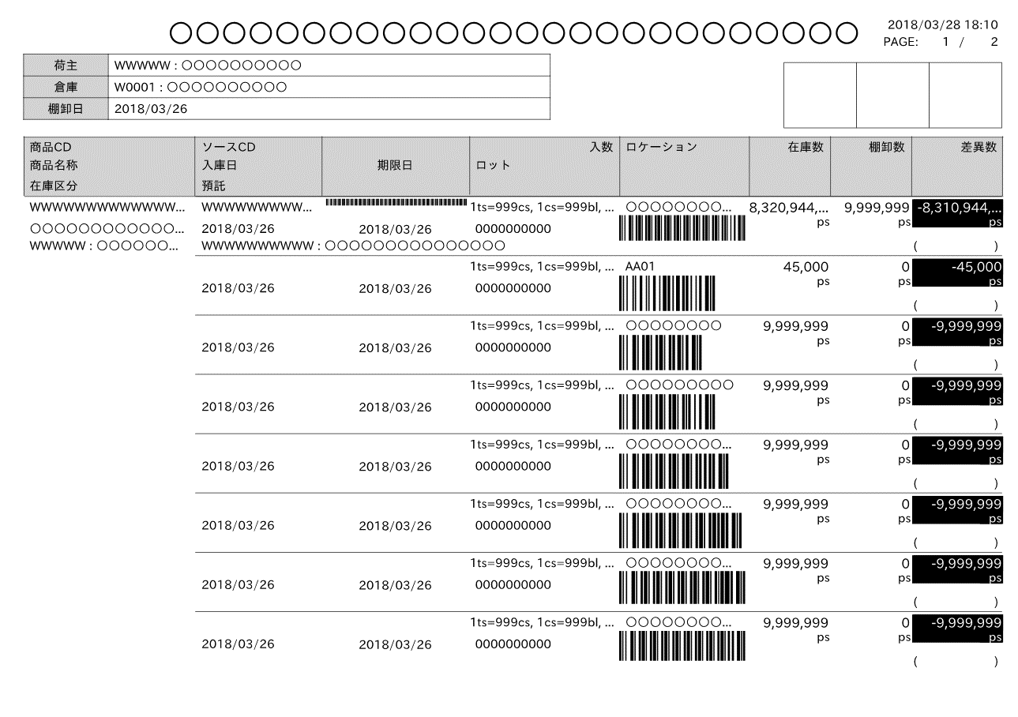

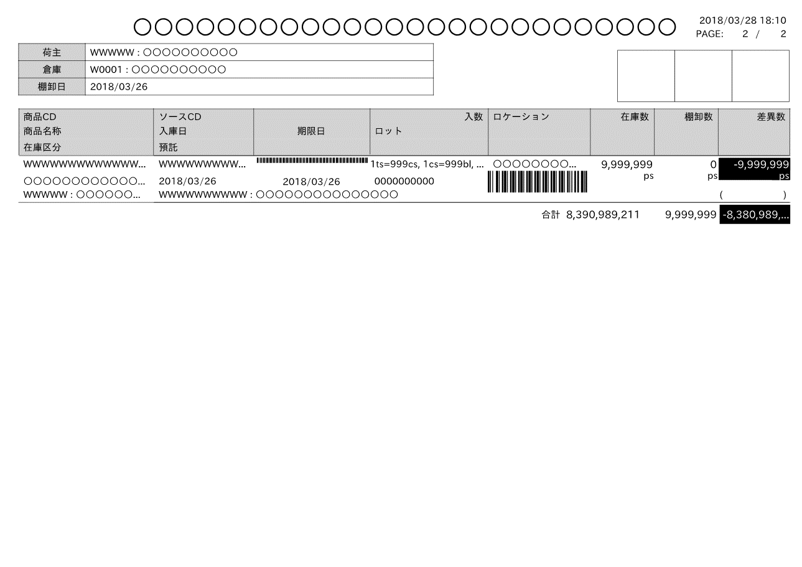

 |  | ■I/O関連図、CRUD図 |  |  |  |  |  |  |  |  |  |  |  |  |  |  |  |  |  |  |  |  |  |  |  |  |  |  | 2024/5/16 哈 I/O関連図追加

凡例

XXXXXXXX
画面プログラム
プログラム名を記入

XXXXXXXX
バッチプログラム
プログラム名を記入

XXXXXXXX
テーブル
テーブル名を記入
（XXXテーブルのテーブルは不要）

XXXXXXXX
帳票
帳票名を記入
（該当機能で直接出力する場合）

XXXXXXXX
ファイル
ファイル名を記入

データの流れ

 |  | I/O関連図 |  |  |  |  |  |  |  |  |  |  |  |  | テーブルID |  |  | テーブル名称 |  |  | C | R | U | D |  |  |  |  | 2024/5/16 哈 I/O関連図追加
 |  |  |  |  |  |  |  |  |  |  |  |  |  |  | T_INVENTORY_B |  |  | 棚卸ボディ |  |  |  | 〇
 |  |  |  |  |  |  |  |  |  |  |  |  |  |  | T_INVENTORY_H |  |  | 棚卸ヘッダ |  |  |  | 〇
 |  |  |  |  |  |  |  |  |  |  |  |  |  |  | T_INVENTORY_R |  |  | 棚卸帳票 |  |  |  | 〇
 |  |  |  |  |  |  |  |  |  |  |  |  |  |  | M_CLIENT |  |  | 荷主マスタ |  |  |  | 〇
棚卸ボディ
 |  |  |  |  |  |  |  |  |  |  |  |  |  |  | M_CENTER |  |  | センタマスタ |  |  |  | 〇
販売組織マスタ
 |  |  |  |  |  |  |  |  |  |  |  |  |  |  | M_CUSTOMER |  |  | 取引先マスタ |  |  |  | 〇
棚卸ヘッダ
 |  |  |  |  |  |  |  |  |  |  |  |  |  |  | M_LOCATION |  |  | ロケーションマスタ |  |  |  | 〇
在庫
 |  |  |  |  |  |  |  |  |  |  |  |  |  |  | M_PRODUCT |  |  | 商品マスタ |  |  |  | 〇
棚卸帳票
 |  |  |  |  |  |  |  |  |  |  |  |  |  |  | M_SALES_ORG |  |  | 販売組織マスタ |  |  |  | 〇
倉庫マスタ
 |  |  |  |  |  |  |  |  |  |  |  |  |  |  | T_STOCK |  |  | 在庫 |  |  |  | 〇
荷主マスタ
 |  |  |  |  |  |  |  |  |  |  |  |  |  |  | M_WAREHOUSE |  |  | 倉庫マスタ |  |  |  | 〇
預り商品マスタ
 |  |  |  |  |  |  |  |  |  |  |  |  |  |  | M_DEPOSIT_PRODUCT |  |  | 預り商品マスタ |  |  |  | 〇
在庫差異確認表
 |  |  |  |  |  |  |  |  |  |  |  |  |  |  | T_INVENTORY_RECEIVE_LABEL |  |  | 棚卸入荷ラベル |  |  |  | 〇
センタマスタ
棚卸入荷ラベル
 |  |  |  |  |  |  |  |  |  |  |  |  |  |  | B_USER |  |  | ユーザマスタ |  |  |  | 〇

取引先マスタ
ユーザマスタ
ロケーションマスタ

商品マスタ

項目仕様
ONEsLOGI Cloud / WMS |  | パッケージ仕様書 |  | 業務ＩＤ | inventory |  | 機能ＩＤ |  | StockDiffList |  |  |  | 作者 |  | ベ | 作成日 | 2023-10-02 |  |  |  | 確 認
 |  | 項目仕様 |  | 業務名称 | 棚卸管理 |  | 機能名称 |  | 在庫差異確認表 |  |  |  | 更新者 |  | 哈 | 更新日 | 2024-05-16 |  |  |  | Ｉ | 区 | 机 | 機
 |  |  |  |  |  |  |  |  |  |  |  |  |  |  |  |  |  |  |  |  | Ｄ | 分 | 上 | 械
 | 項目番号 |  | 項目名 |  |  | タイプ |  | 表示位置 |  | サイズ | 桁数 | 編集方法 |  | 備考欄 |  |  |  |  |  |  |  |  |  |  | 2024/2/15 べ QA指摘対応反映
 |  |  |  |  |  |  |  |  |  |  |  |  |  |  |  |  |  |  |  |  |  |  |  |  | 2023/12/19 大澤 項目番号を追加
ヘッダ | H-1 |  | 出力日時 |  |  | 日付 |  | 右寄せ |  | 10 | 19 |  |  | [YYYY/MM/DD hh:mm:ss]形式 |  |  |  |  |  |  | 2-001 | N |  | OK | 2024/2/2 べ 指摘内容反映
ヘッダ | H-2 |  | PAGE(該当ページのページ数) |  |  | テキスト |  | 右寄せ |  | 9 | 4 | 該当ページのページ数 |  |  |  |  |  |  |  |  | 2-002 | N |  | OK | 2024/2/7 べ 指摘内容反映 | 2024/5/16 哈 詳細設計内容を反映
ヘッダ | H-3 |  | PAGE(総ページ数) |  |  | テキスト |  | 右寄せ |  | 10 | 4 | 総ページ数 |  |  |  |  |  |  |  |  | 2-003 | N |  | OK | 2024/5/16 哈 詳細設計内容を反映
ヘッダ | H-4 |  | センタ |  |  | テキスト |  | 中央寄せ |  | 10 | 20 | センタCD：センタ略称 |  |  |  |  |  |  |  |  | 2-004 | N |  | OK | 2024/5/16 哈 詳細設計内容を反映
ヘッダ | H-5 |  | 入力者 |  |  | テキスト |  | 中央寄せ |  | 10 | 20 | 入力者CD:入力者名称 |  |  |  |  |  |  |  |  | 2-005 | N |  | OK
明細 | M-1 |  | No. |  |  | 数値 |  | 右寄せ |  | 10 | 4 |  |  | 明細行単位に採番 改ページするごとに１から開始する |  |  |  |  |  |  | 2-006 | N |  | OK | 2024/5/16 哈 詳細設計内容を反映
DBの最大桁数は30桁
明細 | M-2 |  | JANCD |  |  | テキスト |  |  |  | 10 | 13 |  |  | 通常の場合は商品マスタ.JANCD 店販社預り品の場合は預り商品マスタ.預りJANCD ユーザ預り品の場合は預り商品マスタ.預りJANCD ※課題K0055により回答：通常の場合、棚卸関連リスト発行の所有者が【ＦＷ統括部、ヘルメット統括部、エムシーアパレル株式会社、ミドリ安全用品株式会社】 店販社預り品の場合、所有者が通常以外AND 棚卸ボディの得意先ID＝NULL ユーザ預り品の場合、所有者が通常以外AND 棚卸ボディの得意先ID＝NULL以外 |  |  |  |  |  |  | 2-007 | L |  | OK | 2024/5/16 哈 詳細設計内容を反映
明細 | M-3 |  | 商品名称 |  |  | テキスト |  |  |  | 10 | 50 |  |  |  |  |  |  |  |  |  | 2-008 | N |  | OK
明細 | M-4 |  | 期限日 |  |  | 日付 |  |  |  | 10 | 10 |  |  |  |  |  |  |  |  |  | 2-009 | N |  | OK
明細 | M-5 |  | 製造日 |  |  | 日付 |  |  |  | 10 | 10 |  |  |  |  |  |  |  |  |  | 2-010 | N |  | OK
明細 | M-6 |  | ロケーション |  |  | テキスト |  |  |  | 10 | 20 |  |  |  |  |  |  |  |  |  | 2-011 | N |  | OK
明細 | M-7 |  | ロット |  |  | テキスト |  |  |  | 10 | 46 30 |  |  |  |  |  |  |  |  |  | 2-012 | N |  | OK
明細 | M-8 |  | 販売組織/ユーザ |  |  | テキスト |  |  |  | 10 | 20 | 販売組織CD:販売組織名称/ユーザCD:ユーザ名称 |  | 通常の場合は空欄 店販社預り品の場合は「販売組織」のみ表示 ユーザ預り品の場合は「販売組織/ユーザー」表示 ※課題K0055により回答：通常の場合、棚卸関連リスト発行の所有者が【ＦＷ統括部、ヘルメット統括部、エムシーアパレル株式会社、ミドリ安全用品株式会社】 店販社預り品の場合、所有者が通常以外AND 棚卸ボディの得意先ID＝NULL ユーザ預り品の場合、所有者が通常以外AND 棚卸ボディの得意先ID＝NULL以外 |  |  |  |  |  |  | 2-013 | L |  | OK | 2024/2/21 坂田 日立QA対応（編集方法記載）
明細 | M-9 |  | ケース数 |  |  | 数値 |  | 右寄せ |  | 10 | 5 | カンマ区切り |  |  |  |  |  |  |  |  | 2-014 | N |  | OK | 2024/5/16 哈 詳細設計内容を反映
明細 | M-10 |  | 棚卸数 |  |  | 数値 |  | 右寄せ |  | 10 | 5 | カンマ区切り |  |  |  |  |  |  |  |  | 2-015 | N |  | OK | 2024/5/16 哈 詳細設計内容を反映
明細 | M-11 |  | 棚卸担当者 |  |  | テキスト |  | 右寄せ |  | 11 | 20 10 |  |  |  |  |  |  |  |  |  | 2-016 | N |  | OK | 2024/5/16 哈 詳細設計内容を反映
明細 | M-12 |  | エリア |  |  | テキスト |  | 中央寄せ |  | 11 | 2 |  |  |  |  |  |  |  |  |  | 2-017 | N |  | OK | 2024/5/16 哈 詳細設計内容を反映
明細 | M-13 |  | 棚卸数変更 |  |  | テキスト |  | 右寄せ |  | 11 | 20 10 |  |  |  |  |  |  |  |  |  | 2-018 | N |  | OK | 2024/5/16 哈 詳細設計内容を反映
明細 | M-14 |  | 修正前数量 |  |  | 数値 |  | 右寄せ |  | 11 | 5 | カンマ区切り |  |  |  |  |  |  |  |  | 2-019 | N |  | OK | 2024/5/16 哈 詳細設計内容を反映
課題K0085：
下記桁数を調整お願い致します。
棚卸担当者 10桁
棚卸数変更 10桁
明細 | M-15 |  | 棚卸数 合計 |  |  | 数値 |  | 右寄せ |  | 11 | 6 | カンマ区切り |  |  |  |  |  |  |  |  | 2-020 | N |  | OK | 2024/5/16 哈 詳細設計内容を反映
明細 | M-16 |  | 在庫数 合計 |  |  | 数値 |  | 右寄せ |  | 10 | 6 | カンマ区切り |  |  |  |  |  |  |  |  | 2-021 | N |  | OK | 2024/5/16 哈 詳細設計内容を反映
明細 | M-17 |  | 棚卸差異数 合計 |  |  | 数値 |  | 右寄せ |  | 11 | 6 | カンマ区切り |  |  |  |  |  |  |  |  | 2-022 | N |  | OK | 2024/5/16 哈 詳細設計内容を反映
 |  |  |  |  |  |  |  |  |  |  |  |  |  |  |  |  |  | PCL件数
 |  |  |  |  |  |  |  |  |  |  |  |  |  |  |  |  |  | 区分
 |  |  |  |  |  |  |  |  |  |  |  |  |  |  |  |  |  |  |  | 正常(N) | 20
 |  |  |  |  |  |  |  |  |  |  |  |  |  |  |  |  |  |  |  | 異常(E) | 0
 |  |  |  |  |  |  |  |  |  |  |  |  |  |  |  |  |  |  |  | 境界(L) | 2
 |  |  |  |  |  |  |  |  |  |  |  |  |  |  |  |  |  |  |  | I/F(I) | 0
 |  |  |  |  |  |  |  |  |  |  |  |  |  |  |  |  |  |  | 計 |  | 22

EXCELイメージ
2023/05/11 10:06:32
PAGE: 1 / 1
H-1
在庫差異確認表

H-2
H-3
H-4
 | センタ |  |  | C001:草加物流センター

H-5
 | 入力者 |  |  | XXXX:佐藤 太郎

M-1
M-2
M-3

M-8
 | 1 | 7690000062077 |  |  |  |  |  |  |  | SC－MBRA－KP オレンジ 日立ブランドテクノロジ

M-4
M-6
 |  |  |  |  | 期限日 |  |  |  | 2022/05/20 |  |  |  | ロケーション |  |  | 1T100080 |  |  | 販売組織/ユーザ |  | 0175:販売組織A/0012：ユーザA

M-5
M-7
M-11
M-12
M-13
 |  |  |  |  | 製造日 |  |  |  | 2022/05/13 |  |  |  | ロット |  |  | 01234567890123
M-9
M-10
 |  |  |  |  |  |  |  | ケース数 |  |  |  | 棚卸数 |  |  | 在庫数 |  |  | 棚卸差異数 |  | 棚卸担当者 |  | エリア |  | 棚卸数変更

 |  |  |  |  |  |  |  |  |  |  |  | 100 |  |  |  |  |  |  |  | 木村太郎 |  | 0

M-14
 |  |  |  |  |  |  |  |  |  |  |  | -10 |  |  |  |  |  |  |  |  |  |  |  | 佐藤太郎
M-15
M-16
M-17
 |  |  | 修正前数量 |  |  | 100 |  |  |  |  | 合計 | 90 |  |  | 90 |  |  | 0

 | 2 | 7690000068648 |  |  |  |  |  |  |  | MTG－１３０CL３ L

 |  |  |  |  | 期限日 |  |  |  | 2022/05/20 |  |  |  | ロケーション |  |  | 1T100080 |  |  | 販売組織/ユーザ |  | 0175:販売組織B/0012：ユーザB

 |  |  |  |  | 製造日 |  |  |  | 2022/05/13 |  |  |  | ロット |  |  | 01234567890123

 |  |  |  |  |  |  |  | ケース数 |  |  |  | 棚卸数 |  |  | 在庫数 |  |  | 棚卸差異数 |  | 棚卸担当者 |  | エリア |  | 棚卸数変更

 |  |  |  |  |  |  |  | 1 |  |  |  | 100 |  |  |  |  |  |  |  | 木村太郎 |  | 1

 |  |  |  |  |  |  |  | 5 |  |  |  | 500 |  |  |  |  |  |  |  | 田中太郎 |  | 2

 |  |  |  |  |  |  | 81 |  |  |  |  | 81 |  |  |  |  |  |  |  | 田中太郎 |  | 2

 |  |  |  |  |  |  | 20 |  |  |  |  | 20 |  |  |  |  |  |  |  |  |  |  |  | 佐藤太郎

 |  |  | 修正前数量 |  |  | 681 |  |  |  |  | 合計 | 701 |  |  | 701 |  |  | 0

 | 1 | 7690000068648 |  |  |  |  |  |  |  | MTG－１３０CL３ L

 |  |  |  |  | 期限日 |  |  |  | 2022/05/20 |  |  |  | ロケーション |  |  | 1T100080 |  |  | 販売組織/ユーザ

 |  |  |  |  | 製造日 |  |  |  | 2022/05/13 |  |  |  | ロット |  |  | 01234567890123

 |  | ケース数 |  |  |  |  | 棚卸数 |  |  |  |  |  |  | 在庫数 |  |  | 棚卸差異数 |  |  | 棚卸担当者 |  |  | 棚卸数変更

 |  | 1 |  |  |  |  | 100 |  |  |  |  |  |  |  |  |  |  |  |  | 木村太郎

 |  | 5 |  |  |  |  | 500 |  |  |  |  |  |  |  |  |  |  |  |  | 田中太郎

 |  | 1 |  |  |  |  | 100 |  |  |  |  |  |  |  |  |  |  |  |  | 田中太郎

 |  |  |  |  |  |  | 20 |  |  |  |  |  |  |  |  |  |  |  |  |  |  |  | 山本佳奈

 |  | 合計 |  |  |  |  | 720 |  |  |  |  |  |  | 720 |  |  | 0

 | 1 | 7690000068648 |  |  |  |  |  |  |  | MTG－１３０CL３ L

 |  |  |  |  | 期限日 |  |  |  | 2022/05/20 |  |  |  | ロケーション |  |  | 1T100080 |  |  | 販売組織/ユーザ |  | 0175:販売組織B

 |  |  |  |  | 製造日 |  |  |  | 2022/05/13 |  |  |  | ロット |  |  | 01234567890123

 |  | ケース数 |  |  |  |  | 棚卸数 |  |  |  |  |  |  | 在庫数 |  |  | 棚卸差異数 |  |  | 棚卸担当者 |  |  | 棚卸数変更

 |  | 1 |  |  |  |  | 100 |  |  |  |  |  |  |  |  |  |  |  |  | 木村太郎

 |  | 5 |  |  |  |  | 500 |  |  |  |  |  |  |  |  |  |  |  |  | 田中太郎

 |  | 1 |  |  |  |  | 100 |  |  |  |  |  |  |  |  |  |  |  |  | 田中太郎

 |  |  |  |  |  |  | 20 |  |  |  |  |  |  |  |  |  |  |  |  |  |  |  | 山本佳奈

 |  | 合計 |  |  |  |  | 720 |  |  |  |  |  |  | 720 |  |  | 0

 | 1 | 7690000068648 |  |  |  |  |  |  |  | MTG－１３０CL３ L

 |  |  |  |  | 期限日 |  |  |  | 2022/05/20 |  |  |  | ロケーション |  |  | 1T100080 |  |  | 販売組織/ユーザ |  | 0175:販売組織B/0012：ユーザB

 |  |  |  |  | 製造日 |  |  |  | 2022/05/13 |  |  |  | ロット |  |  | 01234567890123

 |  | ケース数 |  |  |  |  | 棚卸数 |  |  |  |  |  |  | 在庫数 |  |  | 棚卸差異数 |  |  | 棚卸担当者 |  |  | 棚卸数変更

 |  | 1 |  |  |  |  | 100 |  |  |  |  |  |  |  |  |  |  |  |  | 木村太郎

 |  | 5 |  |  |  |  | 500 |  |  |  |  |  |  |  |  |  |  |  |  | 田中太郎

 |  | 1 |  |  |  |  | 100 |  |  |  |  |  |  |  |  |  |  |  |  | 田中太郎

 |  |  |  |  |  |  | 20 |  |  |  |  |  |  |  |  |  |  |  |  |  |  |  | 山本佳奈

 |  | 合計 |  |  |  |  | 720 |  |  |  |  |  |  | 720 |  |  | 0

